상품제안서
루즈벨트 테디베어 에코백 +루즈벨트 테디베어 야외용매트 SET | 상품코드: F28862

 |  |  |  |  |  |  | 02-412-0044 | www.easy1.co.kr
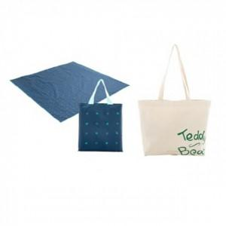

【상세/제작정보】 | 인쇄 / 스티커 / 선물포장 자세한 내용은 문의!

【인쇄/포장옵션】 | / 포장불가능

【공급단가】 | 수량 | 60~ | 150~ | 600~ | 1,000~ | 2,000~
*VAT별도 | 단가 | 12,560원 | 12,350원 | 12,040원 | 11,830원 | 11,510원

【상품 URL】 | https://easy1.co.kr:443/src/goods_detail.php?gdno=28862

